初めにお読みください
初めにお読みください

【ご予約について】
①健康診断コース表より受診コースをお選びください。
②予約時間：平日（月）～（金）8：30、（月）13：30
※胃部Ｘ線検査（胃バリウム検査）、腹部超音波検査をお申込みの方は8：30にご予約となります。
※４コース、協会けんぽ一般健診・節目健診には胃バリウム検査、腹部超音波検査が含まれます
③申込書・受診者名簿は受診開始日の２週間前までにはご提出ください。
※協会けんぽ生活習慣病予防健診の方は協会けんぽから届いている「健診対象者一覧」を受診者名簿としてご利用ください。
「健診対象者一覧」がない場合は受診者名簿に保険証情報（保険者番号・記号・番号）を必ずご記載ください。
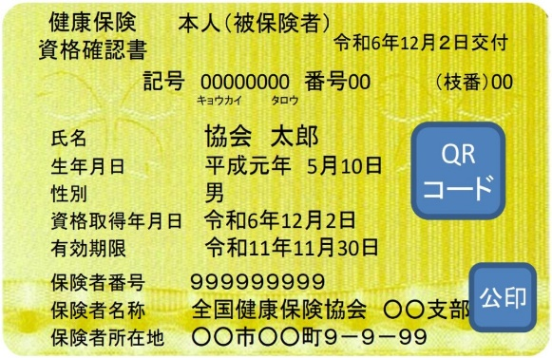
番号は個人毎に異なります。

④ご希望に沿えない場合もございますので、希望日が決まりましたら早めにご連絡ください。
⑤健診項目のキャンセル・値引きは行っておりません。

【協会けんぽ 生活習慣病予防健診について】
①胃部Ｘ線検査は胃バリウム検査のみ行っております。胃カメラ検査は行っておりません。
②胃部Ｘ線検査含め、健診項目の自己都合による未実施は認められておりません。

【健診時の注意事項】
①風邪症状がある場合は、日程変更をいたしますのでご連絡ください。
②8：30予約の方は前日の夜９時以降は、水以外のものは飲食しないでください。
13：30予約の方は朝食後、水以外のものは飲食しないでください。
③当日の朝、院内受付の前に番号札が置いてあるので、お取りください。
④問診票を忘れずにお持ちください。
⑤院内ではマスクの着用をお願いいたします。

受診者名簿
【保険情報】
協会けんぽ生活習慣病予防健診をお申し込みの場合は
必ず『保険者番号・記号・番号』を記載してください
受診者名簿 |  |  |  |  |  |  | 保険証情報（保険者番号・記号・番号）は、協会けんぽ生活習慣病予防健診を受診する場合、XMLデータに必要な場合ご記入ください。

事業所名称 |  |  |  |  |  |  | 保険証情報 | 保険者番号
 |  |  |  |  |  |  |  | 記号

 | 受診 希望日 | 時間 | フリガナ | 性別 | 生年月日（和暦） | 受診コース | オプション | 備考 | 保険証 | ID ※病院記載欄
 |  |  | 氏名 |  |  |  |  |  | 番号
1 |  | 8：30 |  | 男・女 | Ｓ・Ｈ
【性別】
<入力の場合>性別を選択してください
<手書きの場合>丸で囲んでください
2 |  | 8：30 |  | 男・女 | Ｓ・Ｈ

3 |  | 8：30 |  | 男・女 | Ｓ・Ｈ

【生年月日】
<入力の場合>
和暦で Ｓ〇〇.〇〇.〇〇 のように入力するか
西暦で 〇〇〇〇/〇〇/〇〇 のように入力してください
<手書きの場合>
Ｓ（昭和）・Ｈ（平成）の該当する方を〇で囲んでください
4 |  | 8：30 |  | 男・女 | Ｓ・Ｈ

5 |  | 8：30 |  | 男・女 | Ｓ・Ｈ

6 |  | 8：30 |  | 男・女 | Ｓ・Ｈ

7 |  | 8：30 |  | 男・女 | Ｓ・Ｈ

8 |  | 8：30 |  | 男・女 | Ｓ・Ｈ

9 |  | 8：30 |  | 男・女 | Ｓ・Ｈ

10 |  | 8：30 |  | 男・女 | Ｓ・Ｈ

●健診実施日時：（月）～（金）8：30、（月）13：30 ※胃バリウム検査、腹部超音波検査をお申込みの方は8：30にご予約となります。
●必要部数、シートの複製をしてご利用ください。

